Arkusz1
Tytuł: Jak obliczyć średnią arytmetyczną?

ŚREDNIA(liczba1; [liczba2];...)
Zwraca średnią (arytmetyczną) argumentów.
Składnia funkcji ŚREDNIA obejmuje następujące argumenty (argument: Wartość, która dostarcza informacji akcji, zdarzeniu, metodzie, właściwości, funkcji lub procedurze.):
Liczba1 Argument wymagany. Pierwsza liczba, odwołanie do komórki (odwołanie do komórki: Zestaw współrzędnych komórki w arkuszu. Na przykład odwołaniem do komórki, która znajduje się na przecięciu kolumny B i wiersza 3, jest B3.) lub zakres, dla którego ma zostać obliczona średnia.
Liczba2;... Argument opcjonalny. Dodatkowe liczby, odwołania do komórek lub zakresy (maksymalnie 255), dla których ma zostać wyznaczona średnia.
 | Nazwa |  | Cana
 | masło w biedronce |  | 2.15
 | masło w auchan |  | 2.30
 | maslo w realu |  | 2.45
 | masło w żabce |  | 2.65
 | średnia cena masła |  | 2.39
 |  |  | =ŚREDNIA(D9:D12)


 |  | średnia.a | 1.91
 |  |  | =ŚREDNIA.A(D8:D12)

W tym przypadku argumentami mogą być: liczby; nazwy, tablice lub odwołania zawierające liczby; tekstowe reprezentacje liczb; wartości logiczne (takie jak PRAWDA i FAŁSZ) w odwołaniu.
Wartości logiczne i tekstowe reprezentacje liczb wpisane bezpośrednio na liście argumentów są liczone.
Wartość liczbowa argumentów zawierających wartość logiczną PRAWDA wynosi 1; wartość liczbowa argumentów zawierających wartość logiczną FAŁSZ wynosi 0 (zero).
Jeśli argument tablicowy lub odwołaniowy zawiera tekst, to jego wartość jest równa 0 (zero). Tekst pusty ("") również ma wartość 0 (zero).
Jeśli argument jest tablicą lub odwołaniem, używane są tylko wartości znajdujące się w tej tablicy lub w tym odwołaniu. Puste komórki oraz wartości tekstowe zawarte w tablicy lub odwołaniu są pomijane.
Argumenty, które są wartościami błędów lub tekstem, którego nie można przekształcić w cyfry, powodują błędy.
Aby nie uwzględniać wartości logicznych i tekstowych reprezentacji liczb w odwołaniach jako części obliczeń, należy użyć funkcji ŚREDNIA.

polecane książki o excelu
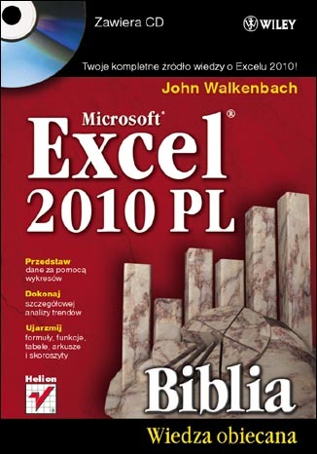
Excel 2010 PL. Biblia - John Walkenbach

Excel 2010 to najnowsza wersja najbardziej popularnego obecnie na rynku arkusza kalkulacyjnego firmy Microsoft. Nie ma lepszego sposobu na jego poznanie niż nauka z Johnem Walkenbachem — guru Excela i autorem wszystkich napisanych o tym programie książek z serii "Biblia". "Excel 2010 PL. Biblia" to podręcznik przeznaczony zarówno dla początkujących, jak i zaawansowanych użytkowników. Zawiera kompletne informacje o komponentach Excela. Autor wzbogacił go też o praktyczne porady i wskazówki oraz zamieścił w nim użyteczne przykłady. Znajdziesz tutaj podstawowe wiadomości na temat programu Excel. Nauczysz się tworzyć formuły i funkcje oraz dokonywać obliczeń. Poznasz tajniki tworzenia wszelkiego rodzaju wykresów oraz sposoby analizy danych w arkuszu kalkulacyjnym. W końcu dostosujesz program do swoich potrzeb, korzystając z potężnego narzędzia, jakim jest programowanie i tworzenie makr w języku VBA.

Zapoznaj się z publikacją >>

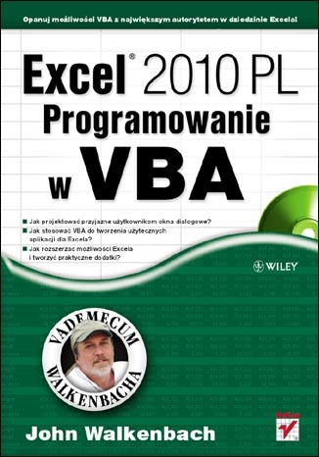
Excel 2010 PL. Programowanie w VBA. Vademecum Walkenbacha. - John Walkenbach

Nie należysz do osób, które onieśmiela potencjał Excela? Sprawnie tworzysz skoroszyty, wprowadzasz formuły, używasz funkcji arkuszowych i swobodnie posługujesz się Wstążką programu? Czujesz, że drzemie w nim jeszcze ogrom niezwykłych możliwości, ale nie wiesz, jak po nie sięgnąć? Najwyższa pora na naukę z Johnem Walkenbachem - najsłynniejszym ekspertem w dziedzinie Excela! Jeśli poznałeś już podstawowe funkcje tego programu, dzięki tej książce bez trudu opanujesz narzędzia zaawansowane, czyli takie, które naprawdę ułatwią i przyspieszą Twoją codzienną pracę! Swoją naukę pod okiem mistrza zaczniesz od odświeżenia informacji na temat używania rozmaitych formuł oraz plików stosowanych i generowanych przez Excel. Zaraz potem przejdziesz do fascynującej części, poświęconej projektowaniu aplikacji w tym programie. Dowiesz się, czym taka aplikacja jest i jak szczegółowo wyglądają etapy jej tworzenia. Następnie opanujesz całą niezbędną wiedzę na temat języka VBA, aby sprawnie w nim programować oraz tworzyć funkcje i procedury. Nauczysz się również wykorzystywać jego możliwości podczas używania tabel przestawnych i wykresów. Ponadto wzbogacisz się o informacje na temat projektowania niestandardowych, przyjaznych okien dialogowych UserForm, automatycznej obsługi zdarzeń czy tworzenia praktycznych dodatków dla Excela.

Zapoznaj się z publikacją >>

